상품제안서
벽걸이달력 윤전별2절숫자판 캘린더 455*675 | 상품코드: S28622

 |  |  |  |  |  |  | 02-713-8555 | www.synergygift.co.kr
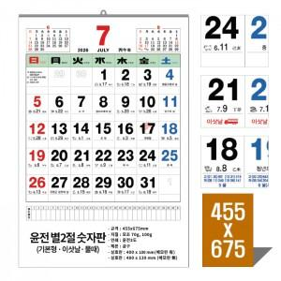

【상세/제작정보】 | <p><span style="font-size: 12pt;">※ 13매 / 금구제본 / 상호란 1~3도인쇄 포함 / 개별 비닐봉투 포함</span></p><p><span style="font-size: 12pt;">※ 이삿날 또는 물때 표기 가능 (단, 제작기간 20~30일정도 소요)</span></p><p><span style="font-size: 12pt;">&nbsp;</span></p><p><span style="font-family: dotum; font-size: 12pt; background-color: rgb(255, 255, 255);">※기본 12일~14일 (※10월중순~ 11월 말까지 : 4주~ 소요※)</span><br style="font-family: dotum; font-size: 13px; background-color: rgb(255, 255, 255);"><span style="font-family: dotum; font-size: 13px; background-color: rgb(255, 255, 255);"></span><span style="font-family: dotum; font-size: 12pt; background-color: rgb(255, 255, 255);">※</span><span style="font-family: dotum; font-size: 12pt; background-color: rgb(255, 255, 255);">이삿날 20일~30일 (※10월중순~ 11월 말까지 : 4주~ 소요※)</span><br style="font-family: dotum; font-size: 13px; background-color: rgb(255, 255, 255);"><span style="font-family: dotum; font-size: 13px; background-color: rgb(255, 255, 255);"></span><span style="font-size: 14pt;">** 2025.11.18- 물때 마감</span></p><p><span style="font-size: 12pt;">** 2025.12.12-이삿날 마감</span>&nbsp;</p>

【인쇄/포장옵션】 | 먹/청/적 / 개별비닐봉투

【공급단가】 | 수량 | 200~ | 500~ | 1,000~ | 3,000~ | 5,000~
*VAT별도 | 모조70g | 1,600원 | 1,480원 | 1,390원 | 1,360원 | 1,320원
 | 모조100g | 1,730원 | 1,600원 | 1,520원 | 1,480원 | 1,440원

【상품 URL】 | https://www.synergygift.co.kr:443/src/goods_detail.php?gdno=28622

